学習内容
1 | 前回分課題に関しての疑問点への回答

 | 1点目ですが、前回までの環境はEC2上のubuntuでしたが、ターミナルの画面を見る限り今回はVirtualBox上のLinuxだったりしますかね？

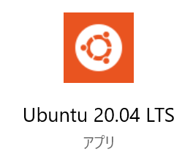
 | ＞ | WindowsのアプリにてUbuntuを使用しています。

 | 2点目は、他にも色々エラーに対してトライ＆エラーしたとのことですが、その「色々」についても記載があるといいなと思いました。
 | 詳細には書かずとも、概要程度でも実施したことやどこまで切り分けしたかも記載できていると私達や、
 | ｘｘさんがあとで見返す時にわかりやすいですし、ｘｘさん自身の整理にもなるので、是非とも意識して頂ければと思います。

 | ＞ | エラーに対して何が起こっているのかの把握ができていなかった事と、提出時間が迫っており、
 |  | 明記する内容についての考慮が足りていませんでした。
 |  | 今回の講座にて改めてまとめていきたいと思います。

2 | Docker composeを使ってコンテナを起動する
 | 前回うまくいかなかったところを再確認

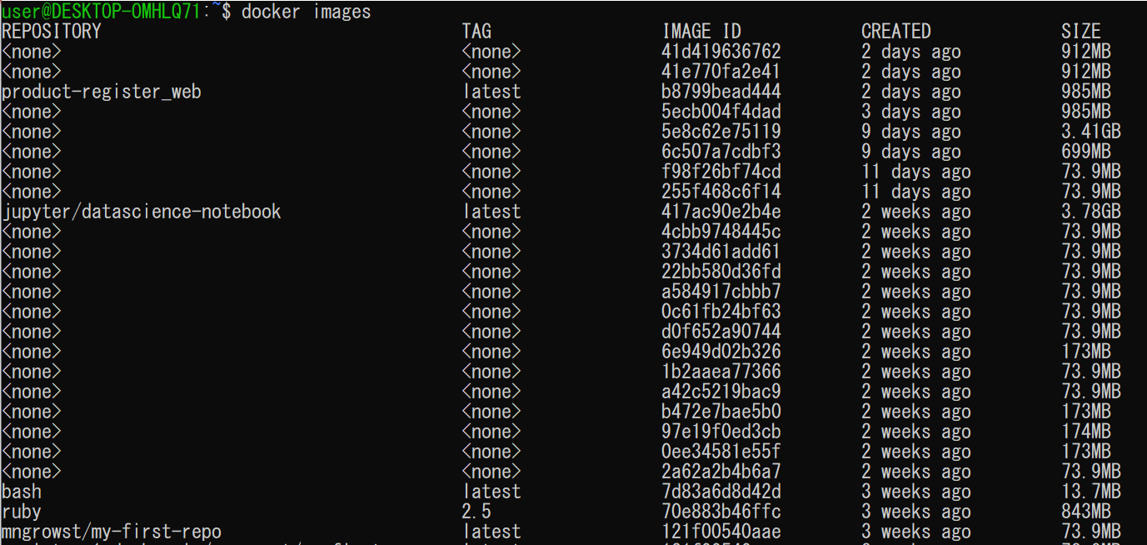

 | 前回までで動かなかったことに関して当たりを付けていたことがありました。
 | それは、ほかのImage、もしくは動かなかった時に強制終了させた時にできた中途半端なデータが
 | 邪魔をしているのかもしれないということです。

 | そこで、未使用Imageに関してはすべて削除を行いました

 | そのうえで、改めてdocker composeコマンドで実行しました。

 | すると、ステータスがUPの状態が確認できました。
 | 詳しい原因については分からないのですが、docker composeでのUPコマンドは一度ビルドした
 | のちに次回からは前のビルドしたデータを使用しているということは学習したので、そこが関係しているように
 | 感じました。
 | 一応の問題解決ができたので、講座の続きに進みたいと思います。

 | では起動したコンテナの中に入ります。

 | コマンド
 | docker-compose exec web bash

 | 指定するサービス名はymlファイルに指定したサービス名（ここではweb）

 | ｌｓコマンドで中身を確認します。

 | ちゃんと、ymlファイルのｖolumeｓで指定した通りにフォルダがマウントされていることが確認できました。

 | コンテナの中に入ることが確認できたので次回で、RAILSのセットアップ等を行っていきます。

2 | Railsのセットアップ

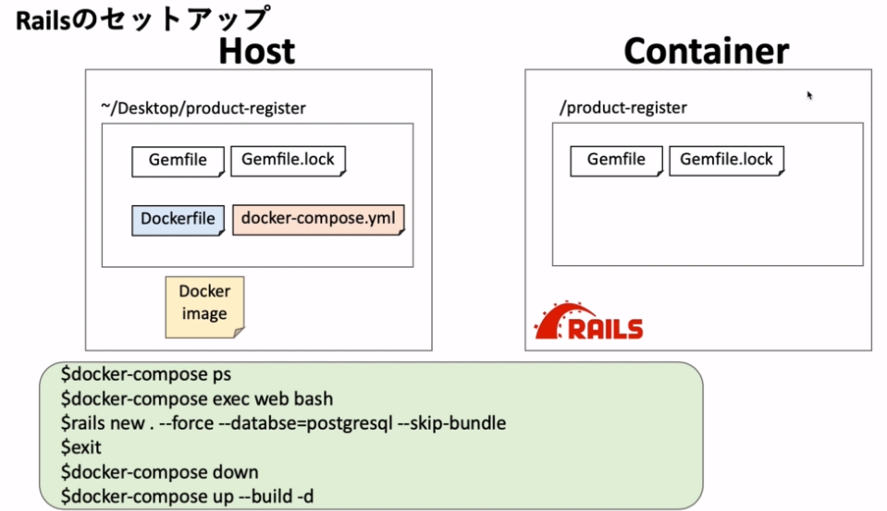

 |  | 学習の流れ

 |  | 1 | docker-compose ps
 |  | 2 | docker-compose exec web bash
 |  |  | 前回からの続きなのでここまでは実行済み
 |  | 3 | rails new . --force --databse=postgresql --skip-bundle
 |  |  | 新しいアプリを作成する。forceはすべて上書きするオプション、databeseはpostgresqlを指定しまた。
 |  |  | ここで指定しない場合はSQliteがデフォルトで入ります。
 |  |  | bundleのインストールを阻止します。Dockerfileでbundleはインストールが終わっている。
 |  | 4 | exit
 |  | 5 | docker-compose down
 |  | 6 | docker-compose up --build -d

 | 3 | rails new . --force --databse=postgresql --skip-bundle

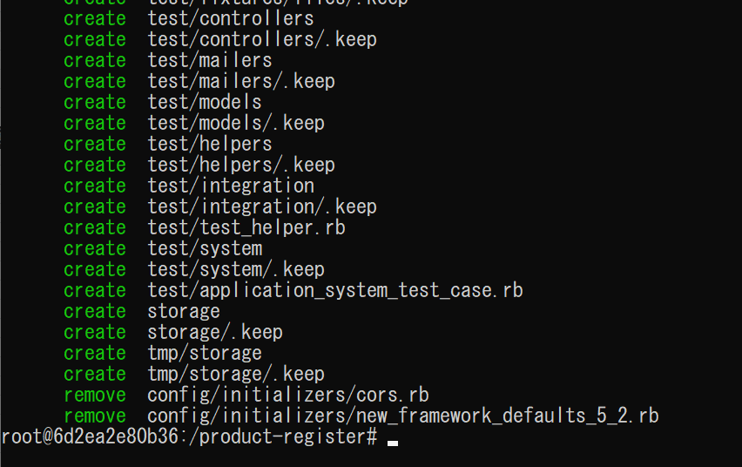

 | 実行が完了しました。

 | ｌｓコマンドで中身を確認してみると

 | 新しいフォルダが作られていることが分かります。

 | ここで、Gemfileを確認してみると。
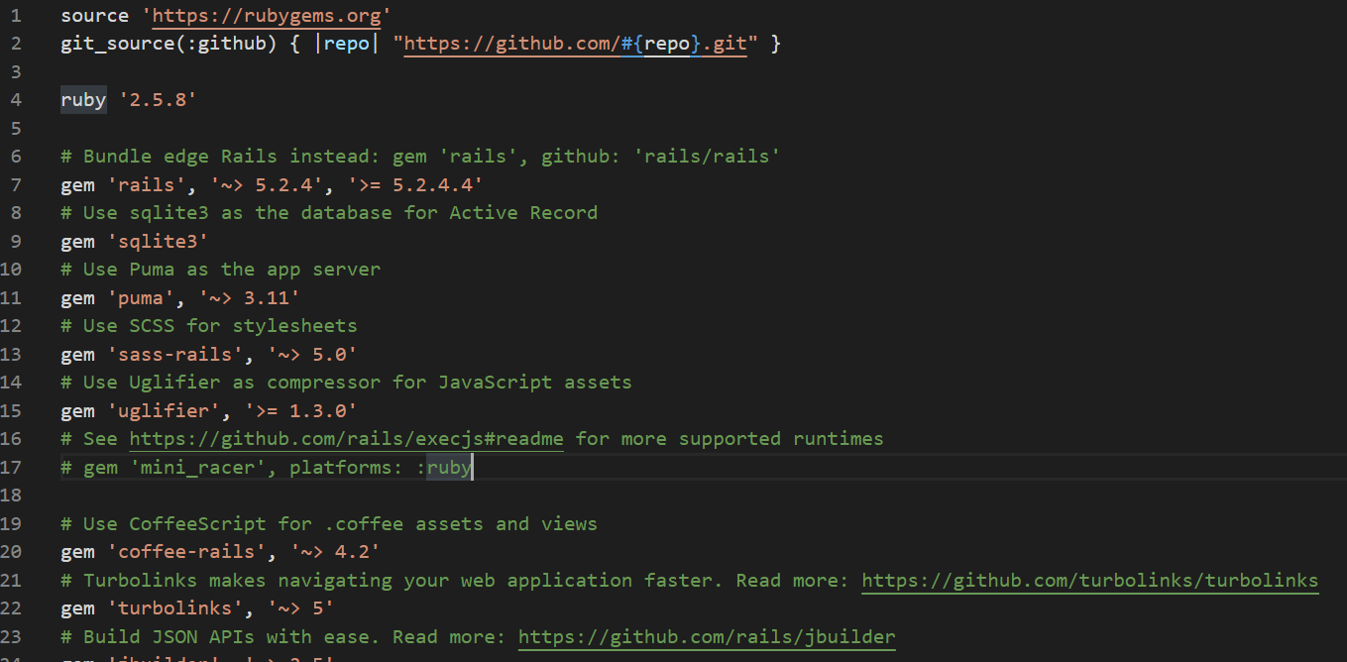

 | このように更新がかかっています。
 | Gemfileが新しくなっているのでbundleをインストールしなおす必要があります。
 | 試しにRAILSを起動してみます。

 | bundleのインストールをしてくださいと言われる。
 | Dockerfileにbundleのインストールをするコマンドを書いている。

 | これは、Gemfileが新しくなった時にbundleのインストールを行いたかったためDockerfileに
 | 記述した。

 | では一度コンテナを出て、イメージ等を一度削除します。

 | ここで、またもやエラーが吐き出されました。

 | こちらについては、DockerfileのCOPY列のフォルダの指定がまずかったようで、

 | このように書き換えると、

 | 実行できました。

 | UPになっていることも確認できました。

 | execでコンテナ内に入ってRAILSを起動します。

 | ３０００のポートが開いているので。

 | ブラウザでlocalhost：３０００と打つと

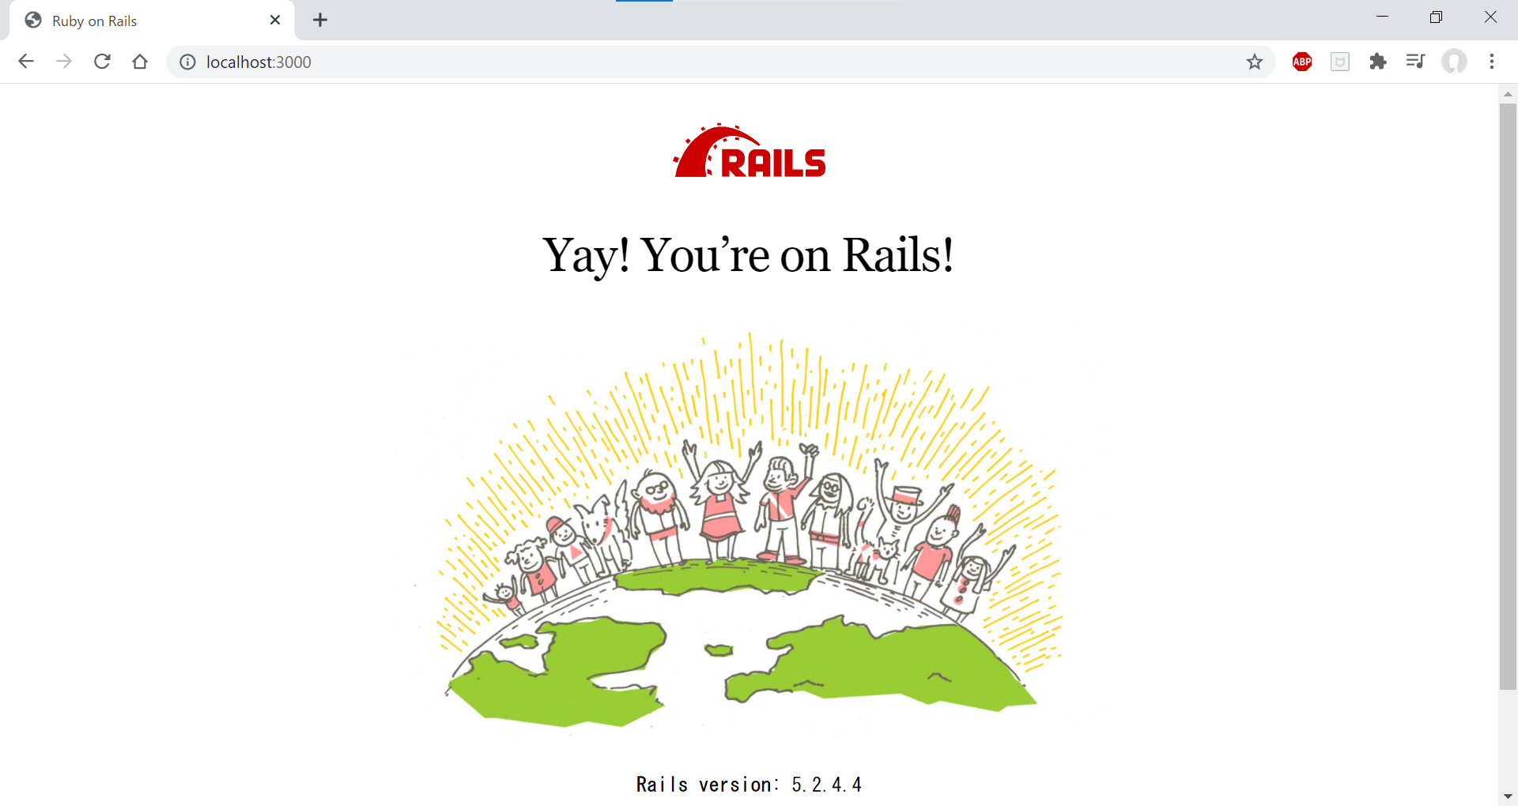

 | つながってしまいました。

 | 本来であれば、postgresqlがないよというエラーが出るはずなのですが。。。
 | ここで、過去実行したコマンドの履歴を見てみると。。。

 | detabaseの綴りがまちがっていました。

 | やり直します。

 | 一度product-register内のdocker-compose.yml、Dockerfile、Gemfile、Gemnfile.lock以外のフォルダ、ファイル
 | を削除し、最初からやり直しました。
 | product-registerの更新

 | bundleが入っていないことの確認

 | exitして再ビルド

 | RAILSを起動

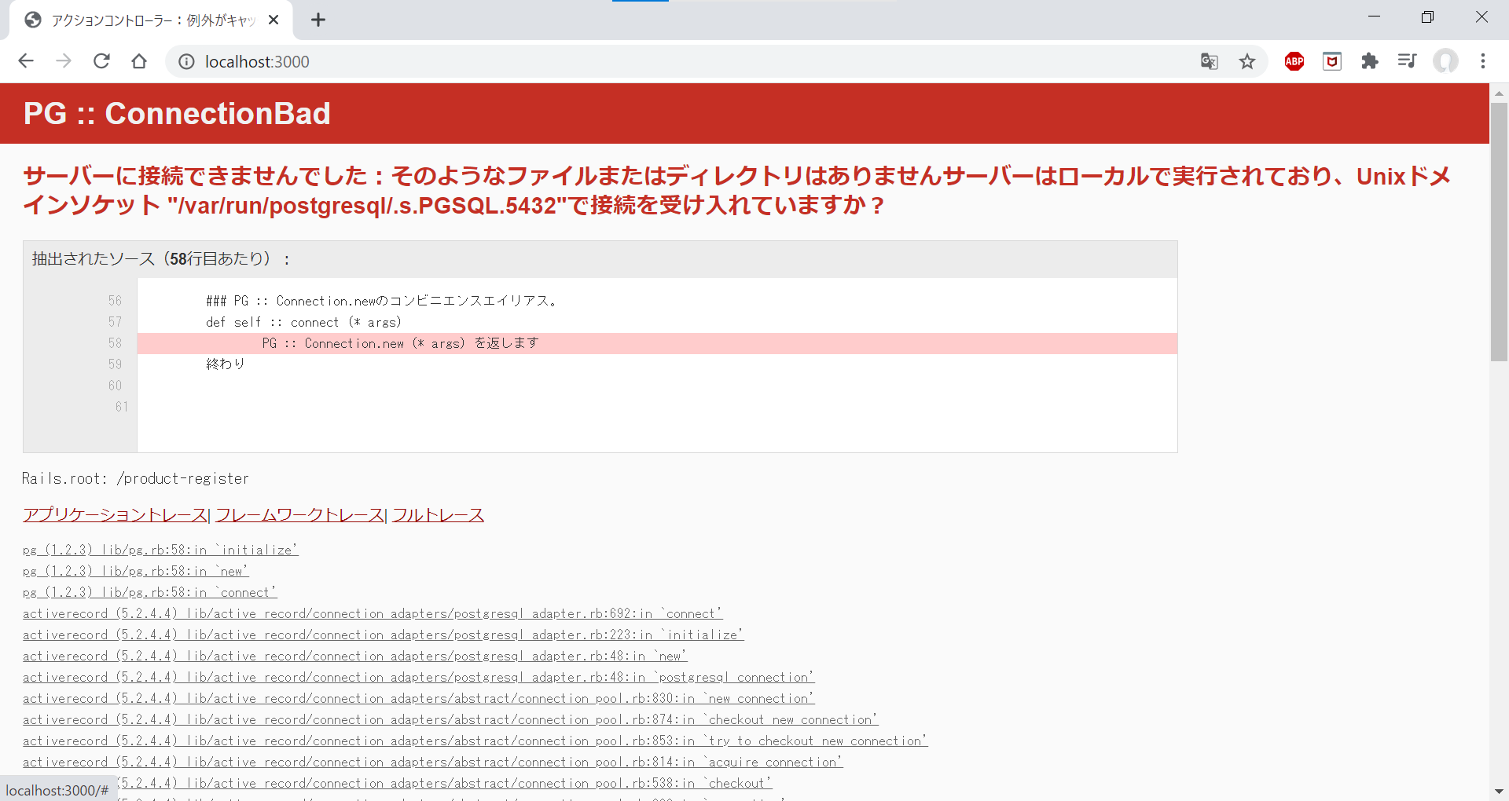

 | ちゃんと、postgresqlについてのエラーが発生しました。

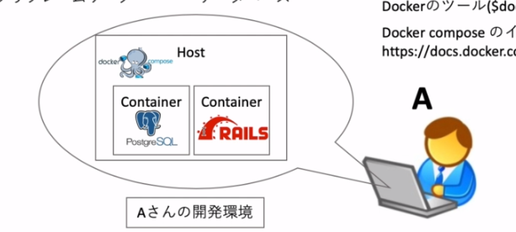

 | 今回出たエラーはpostgresqlについて見つからないよデータベースが無いよということです。
 | postgresqlは別のコンテナとして扱うので、次の回で設定します。

3 | docker-compose.ymlにDB部分を追記する

 | 編集するファイルはconfigフォルダのdatabase.ymlと、

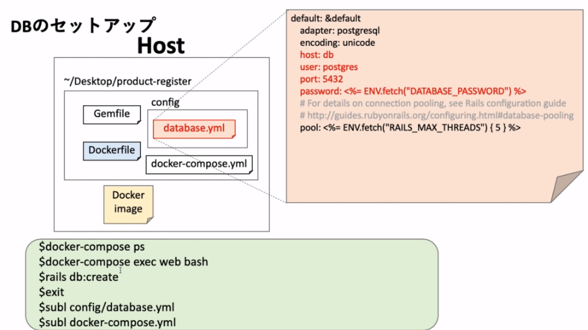

 | product-registerフォルダ内のdocker-compose.ymlである。

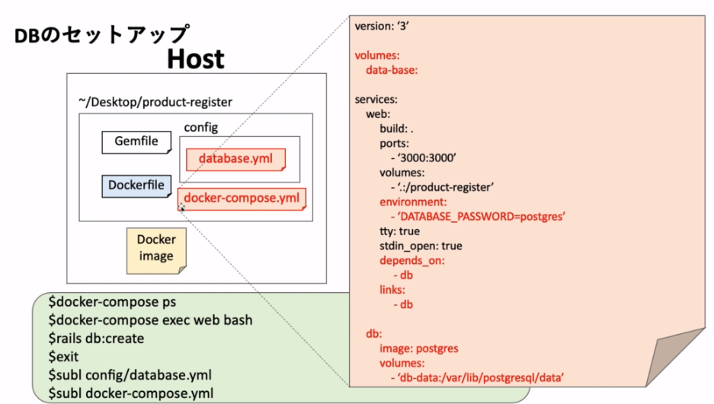

 | まず、何もしていない状態でdatabaseを作成するコマンドを実行してみます。

 | 実行すると、こんなデータベースは作れません！というエラーが出ているのが分かるかと思います。
 | 前回でrails newしたときに作成したフォルダの中のconfig＞database.ymlの中に開発用、テスト用、本番用
 | のデータベースをそれぞれ指定できるファイルがあるのでその中のデフォルトとして扱うDBの設定箇所
 | を変更していきます。

 | 変更しました。
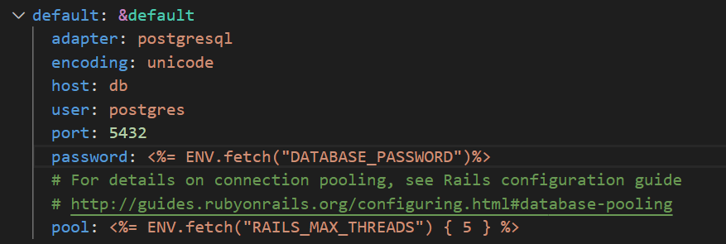

 | 次に、docker-compose.ymlのファイルを更新します。

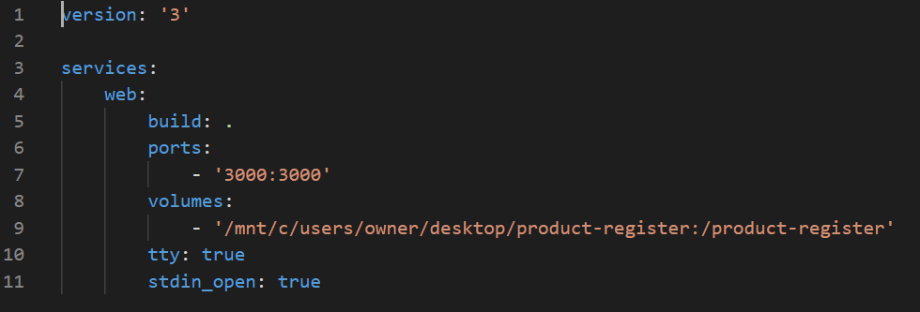

 | サービス名をｄｂとしてpostgresqlを設定します。

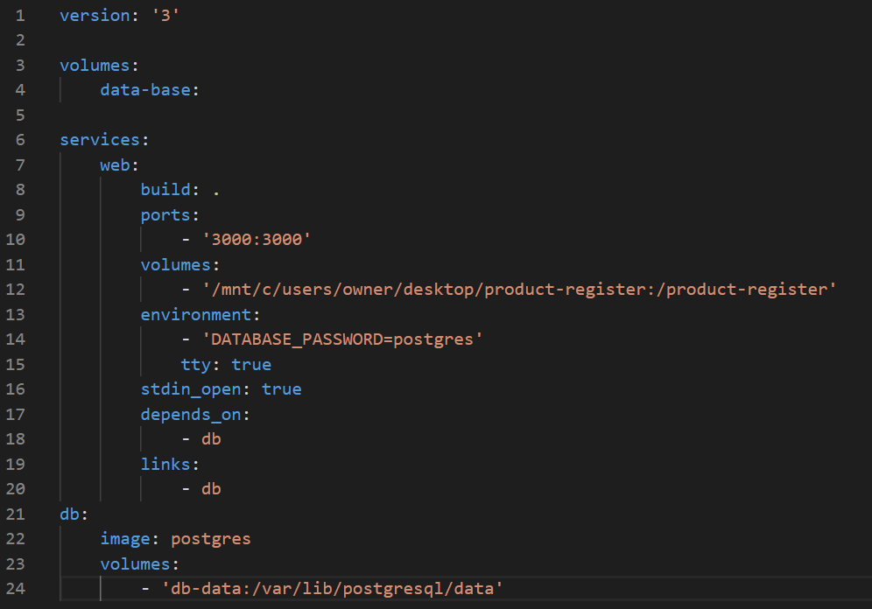

 | この後は、またdocker-compose.ymlを実行すれば新しいコンテナができるのでそれを実行します。
 | 次回からは、DBをを起動してrailsで簡単なwebアプリを開発します。

